Лист1
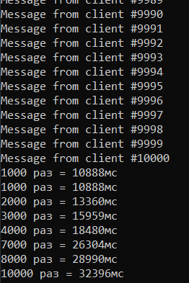
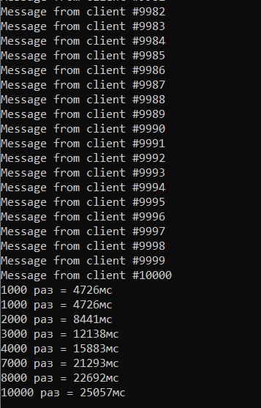
Сравнение
N | UDP | TCP
1000 | 10888 | 4726
2000 | 13369 | 8441
3000 | 15959 | 12138
4000 | 18480 | 15883
7000 | 26304 | 21293
8000 | 28990 | 22692
10000 | 32396 | 25057

